OKNA
Obecné |  |  |  |  |  |  |  |  |  |  |  |  | Vnitřní parapet | Kování | Poznámka
Ozn. | Hrubé rozměry |  | Plocha [m2] | Schéma | Počet [ks] | Materiál | Zasklení | Barva |  | Požadovaná požární odololnost | Požad. U [W/(m2.K)] | Otevíravost
 | Šířka [mm] | Výška [mm] |  |  |  |  |  | z exteriéru | z interiéru
SO01 - EGALIZACE I., PŘÍSTAVBA
 | 5000 | 1500 | 7.50 | Okno - doplníme | 1 | PLAST | IZOLAČNÍ DVOJSKLO | ZELENÁ | ZELENÁ | EI 45 | 1.2 | ANO DLE SCHÉMATU |  |  | S ČLENĚNÍM Z VNĚJŠÍ STRANY (ČLENĚNÍ MŘÍŽE PŘIZPŮSOBIT PROTĚJŠÍM OBJEKTŮM)
 | Ø 3060 |  | 7.35 | 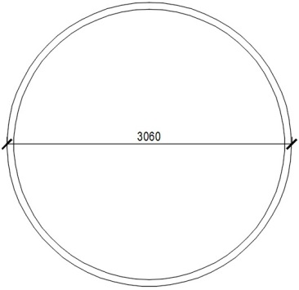 Ø 3060 | 1 | PLAST | IZOLAČNÍ DVOJSKLO |  |  | EI 45 | 1.2 | NE |  |  | KRUHOVÉ OKNO SE SKRYTÝM RÁMEM
SO02 - EGALIZACE II.
 | 2500 | 1000 |  |  | 2 | PLAST | IZOLAČNÍ DVOJSKLO | ZELENÁ | ZELENÁ |  | 1.2 | NE |  |  | S ČLENĚNÍM Z VNĚJŠÍ STRANY (ČLENĚNÍ MŘÍŽE PŘIZPŮSOBIT PROTĚJŠÍM OBJEKTŮM)
 | 920 | 1400 |  |  | 2 | PLAST | IZOLAČNÍ DVOJSKLO | ZELENÁ | ZELENÁ |  | 1.2 | ANO DLE SCHÉMATU |  |  | S ČLENĚNÍM Z VNĚJŠÍ STRANY (ČLENĚNÍ MŘÍŽE PŘIZPŮSOBIT PROTĚJŠÍM OBJEKTŮM)
Celkem kusů: |  |  |  |  |  |  |  |  |  |  |  |  |  | 6
VŠECHNY VÝROBKY JE PŘED DODÁNÍM NUTNO ODSOUHLASIT U INVESTORA!

DVERE
2 |  |  |  |  |  |  |  |  |  |  |  | Zárubeň |  |  |  |  | Křídlo |  |  |  |  | Kování |  |  | Příslušenství | Poznámka
Označení dveří | Orientace L/P | Číslo místnosti |  | Požadovaná požární odololnost | Požad. U [W/m²K] | Schéma | Světlé rozměry |  | Počet křídel | Práh | Podlaží (úroveň řezu výkresu) | Osazení (typ stěny) | Šířka stěny | Materiál | Povrchová úprava |  | Materiál | Povrchová úprava |  | Prosklení | Větrací mřížka | Strana závěsů | Opačná strana | Zámek
 |  | Strana závěsů | Opačná strana |  |  |  | Šířka [mm] | Výška [mm] |  |  |  |  |  |  | Strana závěsů | Opačná strana |  | Strana závěsů | Opačná strana
SO01 - EGALIZACE I., PŘÍSTAVBA
Exteriér
D01 | P | EXTERIÉR | 111 | - | 1.5 | 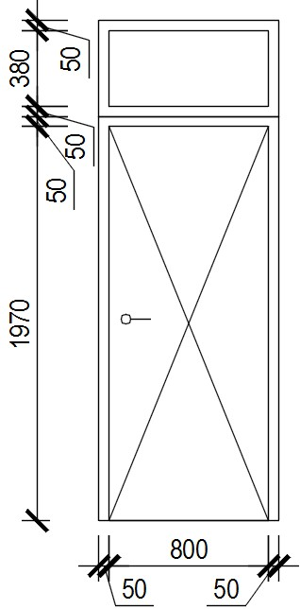 | 800 | 1970 (2500) | 1 | A | 0 |  | 250 | OCEL | NÁTĚR | NÁTĚR | PLAST | ZELENÁ | ZELENÁ | S NADSVĚTLÍKEM VIZ SCHÉMA |  |  |  |  |  | DVEŘE S NADSVĚTLÍKEM
D02 | - | EXTERIÉR | 111 | - | 1.5 | 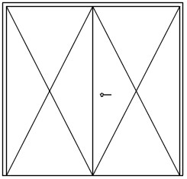 | 2500 | 2450 | 2 | N | 0 |  | 250 | OCEL | NÁTĚR | NÁTĚR | OCEL | ZELENÁ | ZELENÁ
D03 | - |  | 111 | - | 1.5 |  | 2700 | 2750 | 2 | N | 0 |  | 300 | OCEL | NÁTĚR | NÁTĚR | OCEL | ZELENÁ | ZELENÁ
D04 | - |  | 111 | - | 1.5 |  | 1800 | 2300 | 2 | N | 0 |  | 250 | OCEL | NÁTĚR | NÁTĚR | OCEL | ZELENÁ | ZELENÁ
D05 | P | EXTERIÉR | 113 | - | 1.5 |  | 900 | 2550 | 1 | A | 0 |  | PROSKLENÁ STĚNA | OCEL | NÁTĚR | NÁTĚR | PLAST | ZELENÁ | ZELENÁ |  |  |  | PANIKA
D06 | L |  | 111 | - | 1.5 |  | 700 | 1970 | 1 | A | 5 |  | 250 | OCEL | NÁTĚR | NÁTĚR | PLAST | ZELENÁ | ZELENÁ |  |  |  |  |  |  |  | změna P/L, v půdoryse posunout ke stěně
D07 | L |  | 113 | - | 1.5 |  | 900 | 2100 | 1 | A | 3 |  | PROSKLENÁ STĚNA | OCEL | NÁTĚR | NÁTĚR | PLAST | ZELENÁ | ZELENÁ
Interiér
D08 | - | 113 | 112 | EW 30 DP3-C | - |  | 1150 | 1970 | 2 | N | 0 |  | 250 | OCEL | NÁTĚR | NÁTĚR | OCEL | ZELENÁ | ZELENÁ
D09 | - | 113 | 111 | EW 90 DP1-C | - |  | 1800 | 2450 | 2 | N | 0 |  | 300 | OCEL | NÁTĚR | NÁTĚR | OCEL | ZELENÁ | ZELENÁ |  |  |  | PANIKA
D10 | - | 113 | 121 | EW 30 DP3-C | - |  | 1150 | 1970 | 2 | N | 5 |  | 250 | OCEL | NÁTĚR | NÁTĚR | OCEL | ZELENÁ | ZELENÁ
D11 | - | 113 | 111 | EW 90 DP1-C | - | 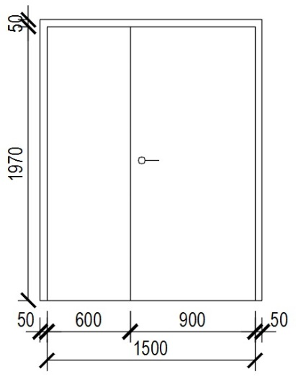 | 1500 | 1970 | 2 | N | 5 |  | 300 | OCEL | NÁTĚR | NÁTĚR | OCEL | ZELENÁ | ZELENÁ
SO02 - EGALIZACE II.
Exteriér
D12 | - | EXTERIÉR | 211 | - | 1.5 |  | 2400 | 2400 | 2 | N | 0 |  | 300 | OCEL | NÁTĚR | NÁTĚR | OCEL | ZELENÁ | ZELENÁ |  |  |  |  |  |  |  | ZMĚNA VÝŠKY DVEŘÍ Z 2200 NA 2400
D13 | L |  | 212 | - | 1.5 |  | 900 | 2100 | 1 | A | 0 |  | 300 | OCEL | NÁTĚR | NÁTĚR | PLAST | ZELENÁ | ZELENÁ
D14 | P |  | 212 | - | 1.5 |  | 900 | 2100 | 1 | A | 0 |  | 300 | OCEL | NÁTĚR | NÁTĚR | PLAST | ZELENÁ | ZELENÁ
D15 | - |  | 212 | - | 1.5 |  | 2300 | 2350 | 2 | N | 0 |  | 300 | OCEL | NÁTĚR | NÁTĚR | OCEL | ZELENÁ | ZELENÁ
D16 | L |  | 213 | - | 1.5 |  | 900 | 2000 | 1 | A | 3 |  | 300 | OCEL | NÁTĚR | NÁTĚR | PLAST | ZELENÁ | ZELENÁ
D17 | P |  | 213 | - | 1.5 |  | 900 | 2000 | 1 | A | 3 |  | 300 | OCEL | NÁTĚR | NÁTĚR | PLAST | ZELENÁ | ZELENÁ
Iinteriér
D18 | - | 211 | 113 - PŘÍSTAVBA | EW 90 DP1-C | - |  | 1800 | 2450 | 2 | N | 0 |  | 250 | OCEL | NÁTĚR | NÁTĚR | OCEL | ZELENÁ | ZELENÁ |  |  |  |  |  |  |  | DVEŘE VIDITELNÉ I NA VÝKRESECH SO01
Celkem kusů: |  |  |  |  |  |  |  |  |  |  |  |  |  |  |  |  |  |  |  |  |  |  |  | 18
 |  | VŠECHNY VÝROBKY JE PŘED DODÁNÍM NUTNO ODSOUHLASIT U INVESTORA!

ZAMECNIK
OZN. | SCHEMA | POPIS | POZNÁMKA
Z01 | 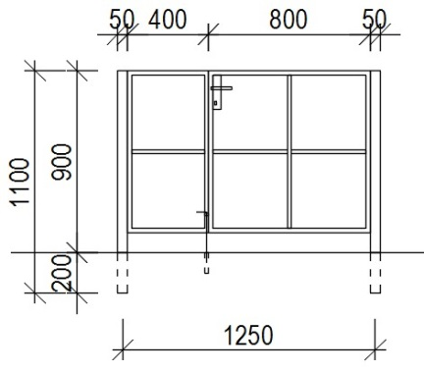 | BRANKA PRO VSTUP NA TOČITÉ SCHODIŠTĚ | VIZ DETAIL K-02 NA VÝKRESECH
 |  | OPATŘENA ZÁMKEM
 |  | PANIKOVÉ KOVÁNÍ, PANIKOVÁ KLIKA ZE STRANY SCHODIŠTĚ, Z OPAČNÉ STRANY KOULE
DALŠÍ ZÁMEČNICKÉ VÝROBKY VIZ KONSTRUKČNÍ ČÁST

